Central de Autobuses
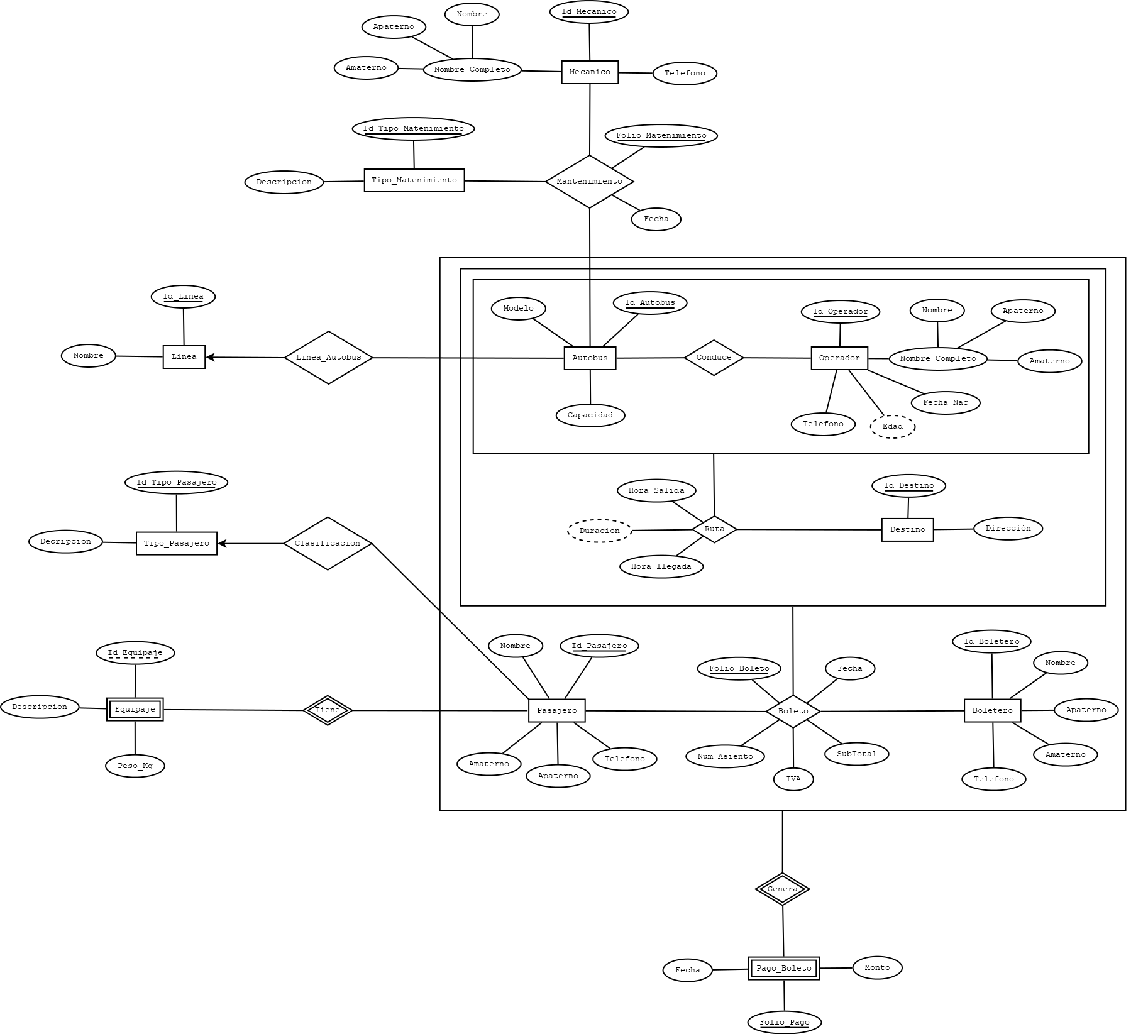
ANÁLISIS DE REQUERIMIENTOS |  |  |  |  |  |  |  |  | ESQUEMAS
ENTIDADES
Linea |  |  |  |  |  |  |  |  | AUTOBUS |  |  |  |  |  |  |  | CONDUCE |  |  |  |  |  |  |  | DESTINO |  |  |  |  |  |  | BOLETO |  |  |  |  |  |  | MANTENIMIENTO
Operador (chofer) |  |  |  |  |  |  |  |  | NOMBRE_CAMPO | TIPO_DE_DATO | LONGITUD | PERMITE_NULL | REGLA_INTEGRIDAD | VALOR_X_DEFAULT | LLAVE_PRIMARIA |  | NOMBRE_CAMPO | TIPO_DE_DATO | LONGITUD | PERMITE_NULL | REGLA_INTEGRIDAD | VALOR_X_DEFAULT | LLAVE_PRIMARIA |  | NOMBRE_CAMPO | TIPO_DE_DATO | LONGITUD | PERMITE_NULL | REGLA_INTEGRIDAD | VALOR_X_DEFAULT | LLAVE_PRIMARIA | NOMBRE_CAMPO | TIPO_DE_DATO | LONGITUD | PERMITE_NULL | REGLA_INTEGRIDAD | VALOR_X_DEFAULT | LLAVE_PRIMARIA | NOMBRE_CAMPO | TIPO_DE_DATO | LONGITUD | PERMITE_NULL | REGLA_INTEGRIDAD | VALOR_X_DEFAULT | LLAVE_PRIMARIA
Autobus |  |  |  |  |  |  |  |  | ID_AUTOBUS | NUMBER | 3 | NO | - | - | SI |  | ID_AUTOBUS | NUMBER | 3 | NO | - | - | SI |  | ID_DESTINO | NUMBER | 3 | NO | - | - | SI | ID_AUTOBUS | NUMBER | 3 | NO | - | - | SI | ID_AUTOBUS | NUMBER | 3 | NO | - | - | SI
Destino |  |  |  |  |  |  |  |  | MODELO | VARCHAR2 | 45 | NO | - | - | NO |  | ID_OPERADOR | NUMBER | 3 | NO | - | - | SI |  | DIRECCION | VARCHAR2 | 120 | NO | - | - | NO | ID_OPERADOR | NUMBER | 3 | NO | - | - | SI | ID_MECANICO | NUMBER | 2 | NO | - | - | SI
Empleado (Boletero) |  |  |  |  |  |  |  |  | CAPACIDAD | NUMBER | 3 | NO | - | - | NO |  |  |  |  |  |  |  |  |  |  |  |  |  |  |  |  | ID_DESTINO | NUMBER | 3 | NO | - | - | SI | ID_TIPO_MANTENIMIENTO | NUMBER | 2 | NO | - | - | SI
Pasajero |  |  |  |  |  |  |  |  | ID_LINEA | NUMBER | 2 | NO | - | - | NO |  |  |  |  |  |  |  |  |  |  |  |  |  |  |  |  | ID_PASAJERO | NUMBER | 8 | NO | - | - | SI | FOLIO_MANTENIMIENTO | VARCHAR2 | 12 | NO | - | - | SI
Tipo_Pasajero |  |  |  |  |  |  |  |  |  |  |  |  |  |  |  |  | PASAJERO |  |  |  |  |  |  |  | RUTA |  |  |  |  |  |  | ID_BOLETERO | NUMBER | 2 | NO | - | - | SI | FECHA | DATE | - | NO | - | - | NO
Mecanico |  |  |  |  |  |  |  |  |  |  |  |  |  |  |  |  | NOMBRE_CAMPO | TIPO_DE_DATO | LONGITUD | PERMITE_NULL | REGLA_INTEGRIDAD | VALOR_X_DEFAULT | LLAVE_PRIMARIA |  | NOMBRE_CAMPO | TIPO_DE_DATO | LONGITUD | PERMITE_NULL | REGLA_INTEGRIDAD | VALOR_X_DEFAULT | LLAVE_PRIMARIA | FOLIO_BOLETO | NUMBER | 8 | NO | - | - | SI
Tipo_Matenimiento |  |  |  |  |  |  |  |  | LINEA |  |  |  |  |  |  |  | ID_PASAJERO | NUMBER | 8 | NO | - | - | SI |  | ID_AUTOBUS | NUMBER | 3 | NO | - | - | SI | NUM_ASIENTO | NUMBER | 3 | NO | - | - | NO
 |  |  |  |  |  |  |  |  | NOMBRE_CAMPO | TIPO_DE_DATO | LONGITUD | PERMITE_NULL | REGLA_INTEGRIDAD | VALOR_X_DEFAULT | LLAVE_PRIMARIA |  | NOMBRE | VARCHAR2 | 25 | NO | - | - | NO |  | ID_OPERADOR | NUMBER | 3 | NO | - | - | SI | FECHA | DATE | - | NO | - | - | NO | PAGO_BOLETO
 |  |  |  |  |  |  |  |  | ID_LINEA | NUMBER | 2 | NO | - | - | SI |  | APATERNO | VARCHAR2 | 35 | NO | - | - | NO |  | ID_DESTINO | NUMBER | 3 | NO | - | - | SI | IVA | NUMBER | (6,2) | NO | - | - | NO | NOMBRE_CAMPO | TIPO_DE_DATO | LONGITUD | PERMITE_NULL | REGLA_INTEGRIDAD | VALOR_X_DEFAULT | LLAVE_PRIMARIA
RELACIONES (PROCESOS) |  |  |  |  |  |  |  |  | NOMBRE | VARCHAR2 | 75 | NO | - | - | NO |  | AMATERNO | VARCHAR2 | 35 | SI | - | - | NO |  | HORA_SALIDA | TIMESTAMP | - | NO | - | - | SI | SUBTOTAL | NUMBER | (8,2) | NO | - | - | NO | ID_AUTOBUS | NUMBER | 3 | NO | - | - | NO
Linea_Autobus (Línea, Autobus) |  |  |  |  |  |  |  |  |  |  |  |  |  |  |  |  | TELEFONO | VARCHAR2 | 10 | NO | - | - | NO |  | HORA_LLEGADA | TIMESTAMP | - | NO | - | - | SI |  |  |  |  |  |  |  | ID_OPERADOR | NUMBER | 3 | NO | - | - | NO
Conduce (Autobus, Operador) |  |  |  |  |  |  |  |  |  |  |  |  |  |  |  |  | ID_TIPO_PASAJERO | NUMBER | 1 | NO | - | - | NO |  | DURACION | VARCHAR2 | 15 | NO | - | - | NO |  |  |  |  |  |  |  | ID_DESTINO | NUMBER | 3 | NO | - | - | NO
Ruta(Conduce, Destino) |  |  |  |  |  |  |  |  | OPERADOR |  |  |  |  |  |  |  |  |  |  |  |  |  |  |  |  |  |  |  |  |  |  | TIPO_MATENIMIENTO |  |  |  |  |  |  | ID_PASAJERO | NUMBER | 8 | NO | - | - | NO
Boleto(Ruta, Boletero, Pasajero) |  |  |  |  |  |  |  |  | NOMBRE_CAMPO | TIPO_DE_DATO | LONGITUD | PERMITE_NULL | REGLA_INTEGRIDAD | VALOR_X_DEFAULT | LLAVE_PRIMARIA |  |  |  |  |  |  |  |  |  |  |  |  |  |  |  |  | NOMBRE_CAMPO | TIPO_DE_DATO | LONGITUD | PERMITE_NULL | REGLA_INTEGRIDAD | VALOR_X_DEFAULT | LLAVE_PRIMARIA | ID_BOLETERO | NUMBER | 2 | NO | - | - | NO
Clasificacion(Pasajero, Tipo_Pasajero) |  |  |  |  |  |  |  |  | ID_OPERADOR | NUMBER | 3 | NO | - | - | SI |  | TIPO_PASAJERO |  |  |  |  |  |  |  | MECANICO |  |  |  |  |  |  | ID_TIPO_MATENIMIENTO | NUMBER | 2 | NO | - | - | SI | FOLIO_BOLETO | NUMBER | 8 | NO | - | - | NO
Mantenimiento(Autobus, Mecanico, Tipo_Mantenimiento) |  |  |  |  |  |  |  |  | NOMBRE | VARCHAR2 | 25 | NO | - | - | NO |  | NOMBRE_CAMPO | TIPO_DE_DATO | LONGITUD | PERMITE_NULL | REGLA_INTEGRIDAD | VALOR_X_DEFAULT | LLAVE_PRIMARIA |  | NOMBRE_CAMPO | TIPO_DE_DATO | LONGITUD | PERMITE_NULL | REGLA_INTEGRIDAD | VALOR_X_DEFAULT | LLAVE_PRIMARIA | DESCRIPCION | VARCHAR2 | 120 | NO | - | - | NO | FOLIO_PAGO | NUMBER | 8 | NO | - | - | SI
Pago_Boleto(Boleto) |  |  |  |  |  |  |  |  | APATERNO | VARCHAR2 | 35 | NO | - | - | NO |  | ID_TIPO_PASAJERO | NUMBER | 1 | NO | - | - | SI |  | ID_MECANICO | NUMBER | 2 | NO | - | - | SI |  |  |  |  |  |  |  | FECHA | DATE | - | NO | - | - | NO
Equipaje(Pasajero) |  |  |  |  |  |  |  |  | AMATERNO | VARCHAR2 | 35 | SI | - | - | NO |  | DESCRIPCION | VARCHAR2 | 150 | NO | - | - | NO |  | NOMBRE | VARCHAR2 | 25 | NO | - | - | NO |  |  |  |  |  |  |  | MONTO | NUMBER | (6,2) | NO | - | - | NO
 |  |  |  |  |  |  |  |  | FECHA_NAC | DATE | - | NO | - | - | NO |  |  |  |  |  |  |  |  |  | APATERNO | VARCHAR2 | 35 | NO | - | - | NO | BOLETERO
 |  |  |  |  |  |  |  |  | EDAD | NUMBER | 2 | NO | - | - | NO |  |  |  |  |  |  |  |  |  | AMATERNO | VARCHAR2 | 35 | SI | - | - | NO | NOMBRE_CAMPO | TIPO_DE_DATO | LONGITUD | PERMITE_NULL | REGLA_INTEGRIDAD | VALOR_X_DEFAULT | LLAVE_PRIMARIA
 |  |  |  |  |  |  |  |  | TELEFONO | VARCHAR2 | 10 | NO | - | - | NO |  |  |  |  |  |  |  |  |  | TELEFONO | VARCHAR2 | 10 | NO | - | - | NO | ID_BOLETERO | NUMBER | 2 | NO | - | - | SI | EQUIPAJE
 |  |  |  |  |  |  |  |  |  |  |  |  |  |  |  |  |  |  |  |  |  |  |  |  |  |  |  |  |  |  |  | NOMBRE | VARCHAR2 | 25 | NO | - | - | NO | NOMBRE_CAMPO | TIPO_DE_DATO | LONGITUD | PERMITE_NULL | REGLA_INTEGRIDAD | VALOR_X_DEFAULT | LLAVE_PRIMARIA
 |  |  |  |  |  |  |  |  |  |  |  |  |  |  |  |  |  |  |  |  |  |  |  |  |  |  |  |  |  |  |  | APATERNO | VARCHAR2 | 35 | NO | - | - | NO | ID_PASAJERO | NUMBER | 8 | NO | - | - | SI
 |  |  |  |  |  |  |  |  | AUTOBUS |  |  |  |  |  | PASAJERO |  |  |  |  |  | BOLETO |  |  |  |  |  | PAGO_BOLETO |  |  |  |  | AMATERNO | VARCHAR2 | 35 | SI | - | - | NO | ID_EQUIPAJE | NUMBER | 8 | NO | - | - | NO
 |  |  |  |  |  |  |  |  | NOMBRE_RELACION | TABLA_ORIGEN | CAMPO_ORIGEN | TABLA_DESTINO | CAMPO_DESTINO |  | NOMBRE_RELACION | TABLA_ORIGEN | CAMPO_ORIGEN | TABLA_DESTINO | CAMPO_DESTINO |  | NOMBRE_RELACION | TABLA_ORIGEN | CAMPO_ORIGEN | TABLA_DESTINO | CAMPO_DESTINO |  | NOMBRE_RELACION | TABLA_ORIGEN | CAMPO_ORIGEN | TABLA_DESTINO | CAMPO_DESTINO | TELEFONO | VARCHAR2 | 10 | NO | - | - | NO | DEDESCRIPCION | VARCHAR2 | 120 | NO | - | - | NO
 |  |  |  |  |  |  |  |  | LINEA_AUTOBUS | LINEA | ID_LINEA | AUTOBUS | ID_LINEA |  | TIPO_PASAJERO-PASAJERO | TIPO_PASAJERO | ID_TIPO_PASAJERO | PASAJERO | ID_TIPO_PASAJERO |  | RUTA_BOLETO | RUTA | ID_AUTOBUS, ID_OPERADOR, ID_DESTINO | BOLETO | ID_AUTOBUS, ID_OPERADOR, ID_DESTINO |  | BOLETO_PAGO_BOLETO | BOLETO | ID_AUTOBUS, ID_OPERADOR, ID_DESTINO, ID_PASAJERO, ID_BOLETERO, FOLIO_BOLETO | PAGO_BOLETO | ID_AUTOBUS, ID_OPERADOR, ID_DESTINO, ID_PASAJERO, ID_BOLETERO, FOLIO_BOLETO |  |  |  |  |  |  |  | PESO_KG | NUMBER | 2 | NO | - | - | NO
 |  |  |  |  |  |  |  |  |  |  |  |  |  |  |  |  |  |  |  |  | PASAJERO_BOLETO | PASAJERO | ID_PASAJERO | BOLETO | ID_PASAJERO
 |  |  |  |  |  |  |  |  |  |  |  |  |  |  |  |  |  |  |  |  | BOLETERO_BOLETO | BOLETERO | ID_BOLETERO | BOLETO | ID_BOLETERO
 |  |  |  |  |  |  |  |  | CONDUCE |  |  |  |  |  | RUTA |  |  |  |  |  |  |  |  |  |  |  | EQUIPAJE
 |  |  |  |  |  |  |  |  | NOMBRE_RELACION | TABLA_ORIGEN | CAMPO_ORIGEN | TABLA_DESTINO | CAMPO_DESTINO |  | NOMBRE_RELACION | TABLA_ORIGEN | CAMPO_ORIGEN | TABLA_DESTINO | CAMPO_DESTINO |  |  |  |  |  |  |  | NOMBRE_RELACION | TABLA_ORIGEN | CAMPO_ORIGEN | TABLA_DESTINO | CAMPO_DESTINO
 |  |  |  |  |  |  |  |  | AUTOBUS_CONDUCE | AUTOBUS | ID_AUTOBUS | CONDUCE | ID_AUTOBUS |  | CONDUCE_RUTA | CONDUCE | ID_AUTOBUS, ID_OPERADOR | RUTA | ID_AUTOBUS, ID_OPERADOR |  | MANTENIMIENTO |  |  |  |  |  | PASAJERO_EQUIPAJE | PASAJERO | ID_PASAJERO | EQUIPAJE | ID_PASAJERO
 |  |  |  |  |  |  |  |  | OPERADOR_CONDUCE | OPERADOR | ID_OPERADOR | CONDUCE | ID_OPERADOR |  | DESTINO_RUTA | DESTINO | ID_DESTINO | RUTA | ID_DESTINO |  | NOMBRE_RELACION | TABLA_ORIGEN | CAMPO_ORIGEN | TABLA_DESTINO | CAMPO_DESTINO
 |  |  |  |  |  |  |  |  |  |  |  |  |  |  |  |  |  |  |  |  | AUTOBUS_MANTENIMIENTO | AUTOBUS | ID_AUTOBUS | MANTENIMIENTO | ID_AUTOBUS
 |  |  |  |  |  |  |  |  |  |  |  |  |  |  |  |  |  |  |  |  | MECANICO_MANTENIMIENTO | MECANICO | ID_MECANICO | MANTENIMIENTO | ID_MECANICO
 |  |  |  |  |  |  |  |  |  |  |  |  |  |  |  |  |  |  |  |  | TIPO_MATENIMIENTO_MANTENIMIENTO | TIPO_MANTENIMIENTO | ID_TIPO_MANTENIMIENTO | MANTENIMIENTO | ID_TIPO_MANTENIMIENTO

MODELO RELACIONAL

AUTOBUS |  |  |  |  | LINEA |  |  | OPERADOR |  |  |  |  |  |  |  | DESTINO
ID_AUTOBUS | MODELO | CAPACIDAD | ID_LINEA |  | ID_LINEA | NOMBRE |  | ID_OPERADOR | NOMBRE | APATERNO | AMATERNO | FECHA_NAC | EDAD | TELEFONO |  | ID_DESTINO | DIRECCION
1 | GFD9 | 100 | 2 |  | 1 | ADO Autobuses |  | 1 | JUAN | LOPEZ | GARCIA | 1987-10-09 | 34 | 4828374636 |  | 1 | MORELOS, ZAC
2 | H236 | 85 | 5 |  | 2 | Autobuses Anahuac |  | 2 | MARIO | PEREZ | MARTINEZ | 1972-02-05 | 49 | 4924678673 |  | 2 | VALPARAISO
3 | R2021 | 50 | 1 |  | 3 | Estrella Blanca Autobuses |  | 3 | CARLOS | DIAZ | VAZQUEZ | 20/12/1985 | 36 | 9743475375 |  | 3 | JEREZ
4 | DH873 | 80 | 3 |  | 4 | Omnibus de México |  | 4 | PEDRO | LOPEZ | FLORES | 1976-10-07 | 45 | 4237852045 |  | 4 | SAN TIBURCIO, MAZAPIL, ZAC
5 | HJD73 | 90 | 4 |  | 5 | Frontera |  | 5 | OMAR | ALVARADO | RODRIGUEZ | 19/8/1978 | 43 | 9743475377 |  | 5 | FRESNILLO

CONDUCE |  |  | RUTA |  |  |  |  |  |  | PASAJERO |  |  |  |  |  |  | TIPO_PASAJERO
ID_AUTOBUS | ID_OPERADOR |  | ID_AUTOBUS | ID_OPERADOR | ID_DESTINO | HORA_SALIDA | HORA_LLEGADA | DURACION |  | ID_PASAJERO | NOMBRE | APATERNO | AMATERNO | TELEFONO | ID_TIPO_PASAJERO |  | ID_TIPO_PASAJERO | DESCRIPCION
3 | 1 |  | 3 | 1 | 1 | 16:00:00 | 16:21:00 | 00:21 hrs |  | 1 | ANA | GARCIA | PEREZ | 4926755447 | 3 |  | 1 | ADULTO
1 | 2 |  | 1 | 2 | 2 | 11:30:00 | 13:16:00 | 01:46 hrs |  | 2 | MARIA | RODRIGUEZ | LOPEZ | 4926755448 | 3 |  | 2 | ADULTO MAYOR
2 | 4 |  | 2 | 4 | 3 | 8:45:00 | 9:14:00 | 00:29 hrs |  | 3 | FATIMA | TORRES | VAZQUEZ | 4926755449 | 1 |  | 3 | NIÑO
4 | 5 |  | 4 | 5 | 4 | 9:30:00 | 11:58:00 | 02:28 hrs |  | 4 | OMAR | FLORES | MARTINEZ | 4926755450 | 1
5 | 3 |  | 5 | 3 | 5 | 13:00:00 | 13:45:00 | 00:45 hrs |  | 5 | JUAN | DIAZ | ALVARADO | 4926755451 | 2

MANTENIMIENTO |  |  |  |  |  | BOLETO |  |  |  |  |  |  |  |  |  |  | EQUIPAJE
ID_AUTOBUS | ID_MECANICO | ID_TIPO_MANTENIMIENTO | FOLIO_MANTENIMIENTO | FECHA |  | ID_AUTOBUS | ID_OPERADOR | ID_DESTINO | ID_PASAJERO | ID_BOLETERO | FOLIO_BOLETO | NUM_ASIENTO | FECHA | IVA | SUBTOTAL |  | ID_PASAJERO | ID_EQUIPAJE | DESCRIPCION | PESO_KG
1 | 3 | 2 | FM01 | 28/02/2022 |  | 3 | 1 | 1 | 2 | 3 | 001 | 21 | 2022-05-04 | 10.00 | 230.00 |  | 3 | 1 | 2 EQUIPAJES DE MANO GRANDES, CADA UNO MIDA MÁXIMO 55 X 40 X 25 CM. | 20
2 | 2 | 1 | FM02 | 15/03/2022 |  | 1 | 2 | 2 | 3 | 2 | 002 | 12 | 2022-02-04 | 23.00 | 150.00 |  | 2 | 2 | 2 EQUIPAJES DE MANO ESTÁNDAR, CADA UNO MIDA MÁXIMO 55 X 40 X 25 CM. | 10
3 | 1 | 5 | FM03 | 20/03/2022 |  | 2 | 4 | 3 | 4 | 5 | 003 | 9 | 2022-01-04 | 15.00 | 95.00 |  | 5 | 3 | 1 OBJETO PERSONAL CUYAS MEDIDAS NO EXCEDAN LOS 35 X 45 X 20 CM. | 5
4 | 1 | 4 | FM04 | 22/03/2022 |  | 4 | 5 | 4 | 1 | 4 | 004 | 45 | 30/3/2022 | 9.00 | 300.00 |  | 4 | 4 | 1 EQUIPAJE DE MANO GRANDES, CADA UNO MIDA MÁXIMO 55 X 40 X 25 CM. | 7
5 | 5 | 3 | FM05 | 22/03/2022 |  | 5 | 3 | 5 | 5 | 1 | 005 | 33 | 29/3/2022 | 14.00 | 120.00 |  | 1 | 5 | 1 EQUIPAJE DE MANO ESTÁNDAR, CADA UNO MIDA MÁXIMO 55 X 40 X 25 CM. | 12

TIPO_MATENIMIENTO |  |  | MECANICO |  |  |  |  |  | BOLETERO |  |  |  |  |  | PAGO_BOLETO
ID_TIPO_MANTENIMIENTO | DESCRIPCION |  | ID_MECANICO | NOMBRE | APATERNO | AMATERNO | TELEFONO |  | ID_BOLETERO | NOMBRE | APATERNO | AMATERNO | TELEFONO |  | ID_AUTOBUS | ID_OPERADOR | ID_DESTINO | ID_PASAJERO | ID_BOLETERO | FOLIO_BOLETO | FOLIO_PAGO | FECHA | MONTO
1 | Revisión mecánica y electrónica |  | 1 | PEDRO | GARCIA | PEREZ | 4828374636 |  | 1 | MARIA | LOPEZ | GARCIA | 4893783949 |  | 3 | 1 | 1 | 2 | 3 | 001 | 1 | 2022-05-04 | 230.00
2 | Revisión de neumáticos |  | 2 | JUAN | RODRIGUEZ | LOPEZ | 4924678673 |  | 2 | ALEANDRO | PEREZ | ALVARADO | 4828374636 |  | 1 | 2 | 2 | 3 | 2 | 002 | 2 | 2022-02-04 | 150.00
3 | Revisión de los sistemas de refrigeración |  | 3 | MIGUEL | TORRES | VAZQUEZ | 9743475375 |  | 3 | CARLOS | GARZA | RODRIGUEZ | 4924678673 |  | 2 | 4 | 3 | 4 | 5 | 003 | 3 | 2022-01-04 | 95.00
4 | Cambio de aceite y filtros |  | 4 | OSCAR | FLORES | MARTINEZ | 9743475376 |  | 4 | JOSE | DIAZ | VAZQUEZ | 9743475375 |  | 4 | 5 | 4 | 1 | 4 | 004 | 4 | 30/3/2022 | 300.00
5 | Revisión de luces |  | 5 | CRISTIAN | DIAZ | ALVARADO | 9743475377 |  | 5 | LUIS | ROBLES | RAMIREZ | 9743475376 |  | 5 | 3 | 5 | 5 | 1 | 005 | 5 | 29/3/2022 | 120.00

